Sheet1
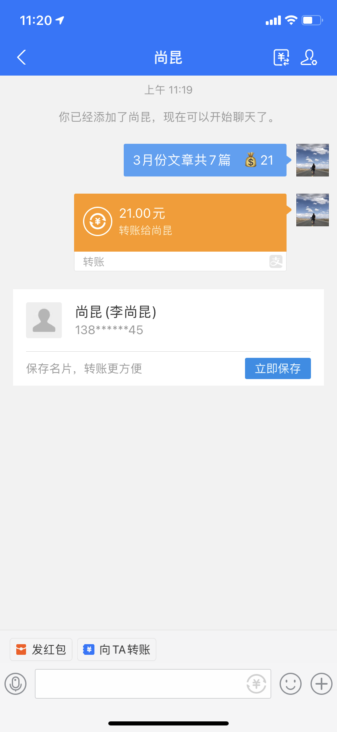
小组 | 日期 | 用途 | 金额 | 截图/发票
李瑞桦 | 3.30 | 外发文章 | 21
 |  |  | 36 | 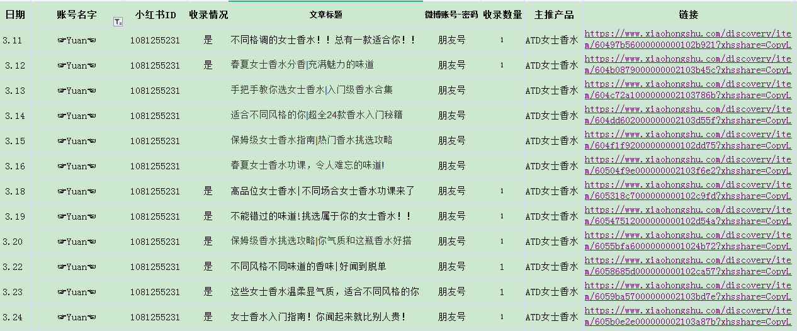 | 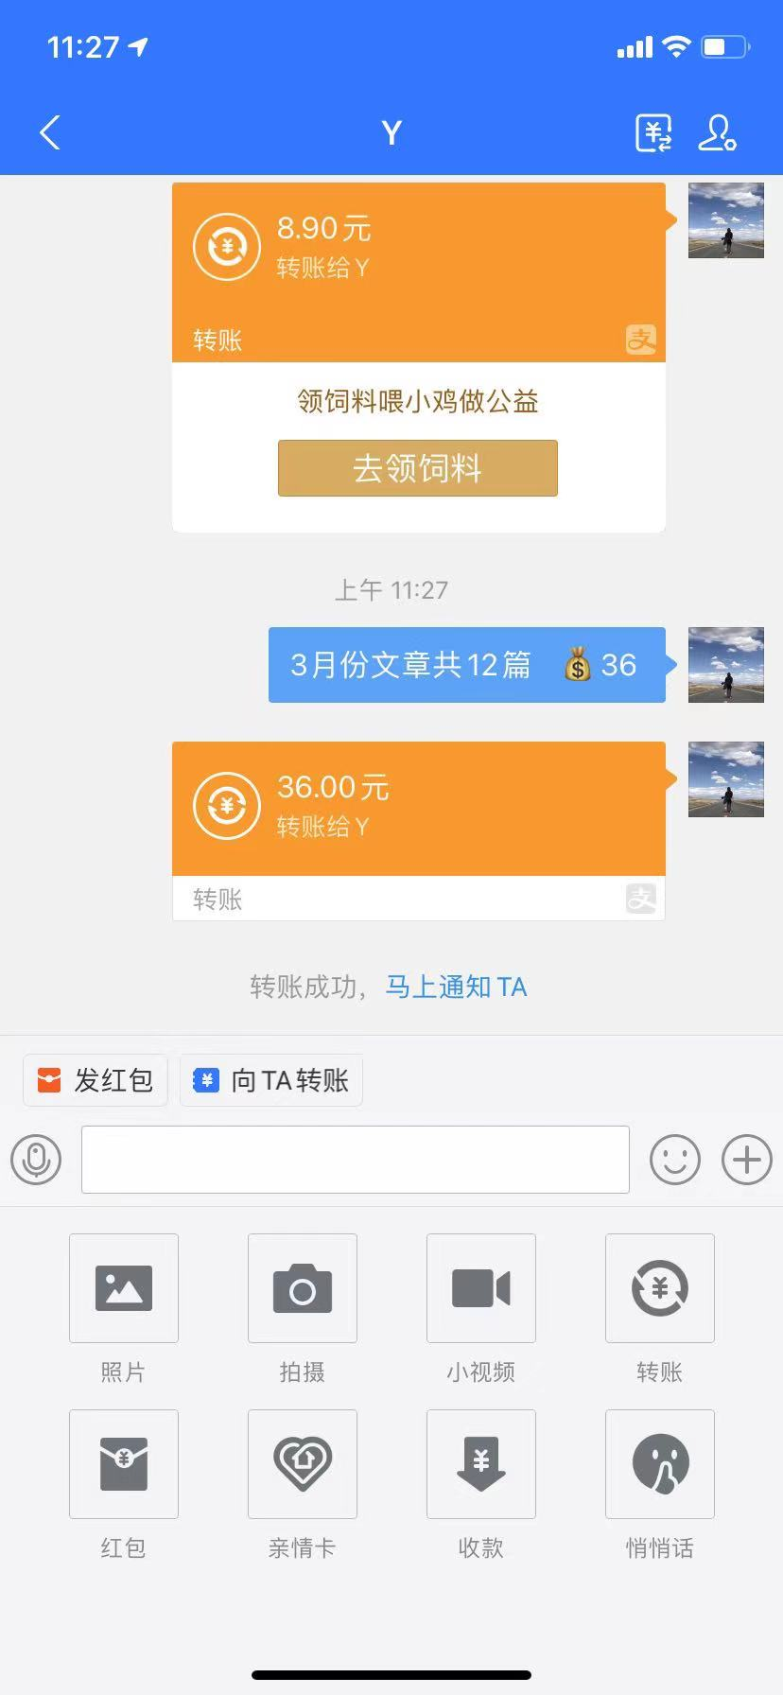
 |  |  | 15 |  | 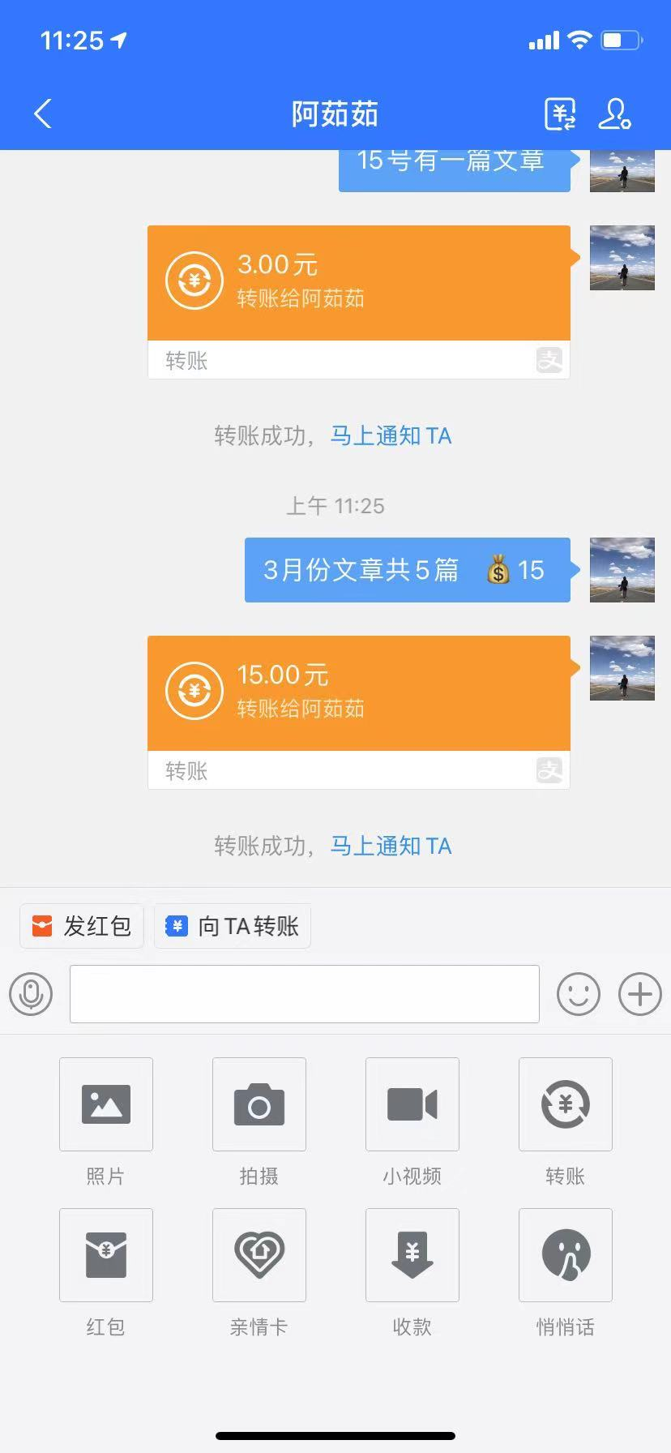
 |  |  | 36 | 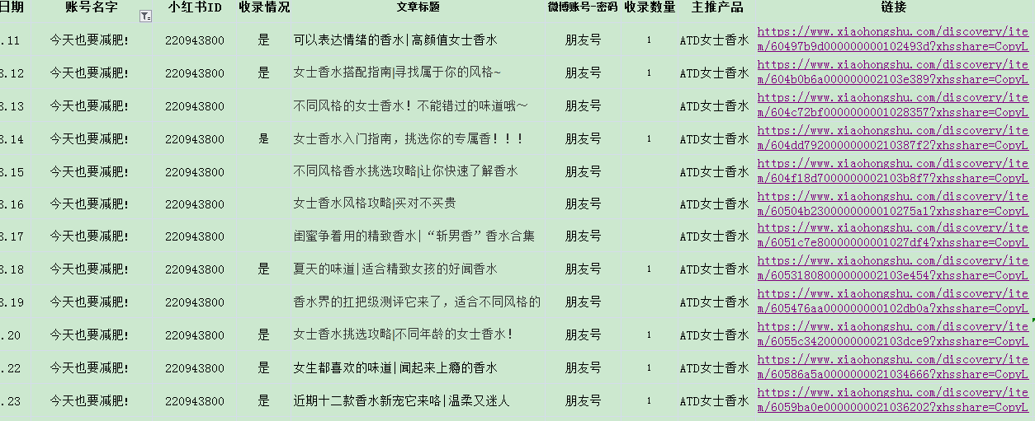 | 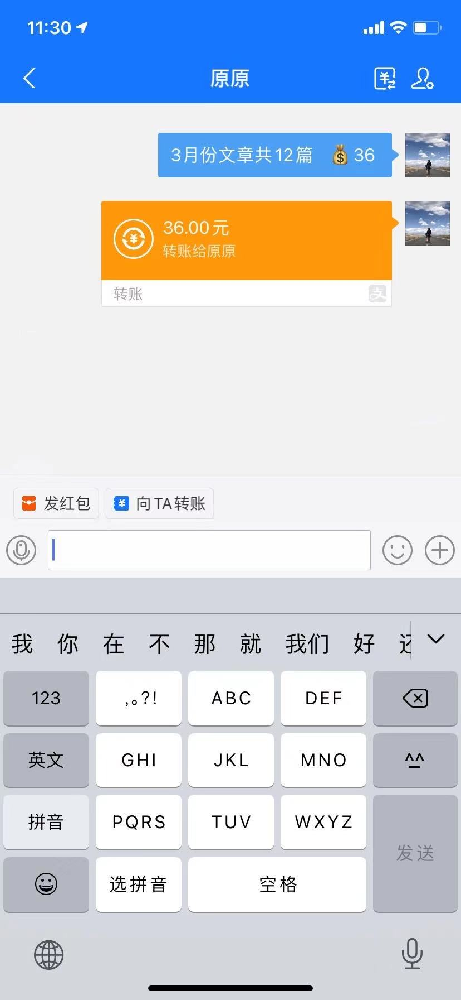
 |  |  | 6
 |  |  | 共计：114

